Sheet1
模块 | 描述 | 谁改呢 | 改好没 | 备注
找律师-首页 | 找律师头部的菜单在 3 月 5 日的调整版本中做了统一规整，目前还是用第一次给的实现 版本，另外，抬头菜单始终固定，不随页面滑动发生位置变化； | mvz | 没改
找律师-首页 | 页面操作之后，定位到搜索框，即最上面的 banner 图隐藏，此效果没有做 | me | 改了
找律师-首页 | 所有的图标帮忙放到一个大图中，采用定位的方式来获取。 | mvz | 没改 | 不急

找律师-列表页 | 根据设计稿，调整下尺寸，字号 | mvz | 没改 | 先改，改了后再微调下排版
找律师-列表页 | 列表页：调整下宽度1：2:1，应该加个td就行 | mvz | 没改
找律师-列表页 | 调整柱状图，间隔减小 | mvz | 没改 |  | 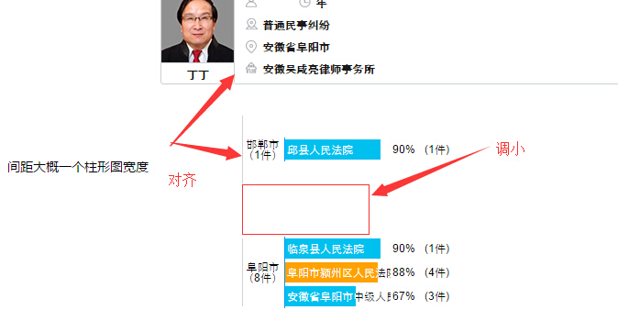

找律师-详情页 | 根据设计稿，调整下尺寸，字号 | mvz | 没改 | 先改，改了后再微调下排版
找律师-详情页 | 点“地域”或“案由”出现的选择框的返回按钮 | mvz | 没改 | 求改，后面好多地方都用了

